2018_08_data
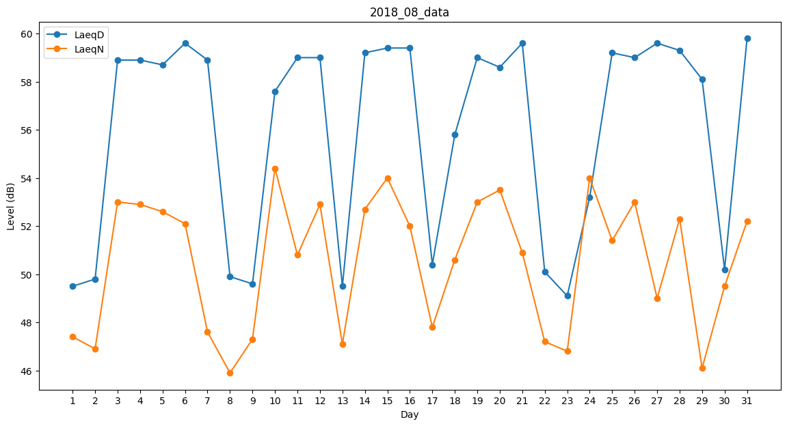
Day | LaeqD | LaeqN
1 | 49.5 | 47.4
2 | 49.8 | 46.9
3 | 58.9 | 53
4 | 58.9 | 52.9
5 | 58.7 | 52.6
6 | 59.6 | 52.1
7 | 58.9 | 47.6
8 | 49.9 | 45.9
9 | 49.6 | 47.3
10 | 57.6 | 54.4
11 | 59 | 50.8
12 | 59 | 52.9
13 | 49.5 | 47.1
14 | 59.2 | 52.7
15 | 59.4 | 54
16 | 59.4 | 52
17 | 50.4 | 47.8
18 | 55.8 | 50.6
19 | 59 | 53
20 | 58.6 | 53.5
21 | 59.6 | 50.9
22 | 50.1 | 47.2
23 | 49.1 | 46.8
24 | 53.2 | 54
25 | 59.2 | 51.4
26 | 59 | 53
27 | 59.6 | 49
28 | 59.3 | 52.3
29 | 58.1 | 46.1
30 | 50.2 | 49.5
31 | 59.8 | 52.2

